1.3 Tausta ja viitekehys
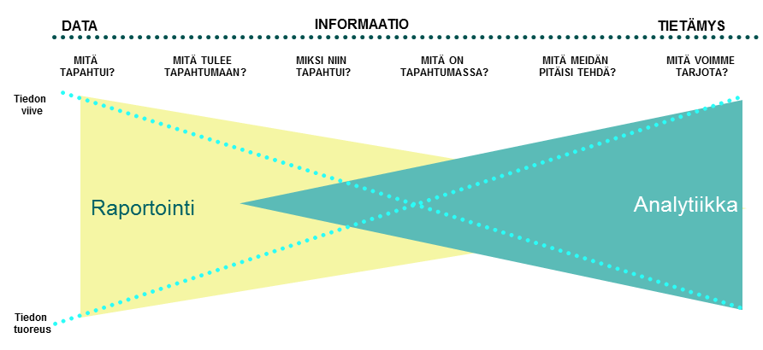

2.1 ARVIOINTIMALLI
 |  |  |  |  | 0.1 | 0.1 | 0.1 | 0.1

 |  |  |  |  |  | Nykytila | Tavoitetila 4 vuodessa
1. | ORG. KULTTUURI JA OHJAUKSEN/JOHTAMISEN TIETOTARVE | Perustaso (1) | Keskitaso (3) | Johtava taso (5)
 |  |  |  |  | 1 |  |  | 5
 | Organisaatiollamme on kokonaisuuden johtamisen edellyttämä tietopohja käytössä ja sitä on mahdollista hyödyntää eri tarpeisiin (operatiivinen, taktinen, strateginen johtaminen). Tiedon hyödyntäminen tukee johtamista hidastamatta organisaation toimintaa ja se on integroitu johtamisprosesseihin. Organisaatiomme hyödyntää tietoa suorituskykynsä parantamiseksi ja strategisten tavoitteiden saavuttamiseksi. Tiedon hyödyntämisen vaikuttavuus johtamisen tehokkuuteen on mitattavissa. Organisaatiomme hakee ja analysoi jatkuvasti tietoa ympäristöstä. Organisaatiomme myös jakaa tiedon ja analyysien tulokset tasoille, joiden johtamisen kannalta se on tarpeen. Organisaatiomme kulttuuri edistää, tukee ja sitoutuu tietoon perustuvaan päätöksentekoon ja edellyttää, että päätösten perustana käytetään laaja-alaista ja analysoitua tietoa. | Tiedon rooli johtamisessa on tunnistettu ja/tai siitä keskustellaan, mutta tietoa kerätään ja hyödynnetään hajanaisesti eri kohteisiin. Tiedon analyysi ja hyödyntäminen on tyypillisesti oma erillinen toimeksianto tai projekti. Tiedon hyödyntämisen vaikutukset päätösten laatuun tunnistetaan. Organisaation tiedolla johtamisen toimintakulttuuri on pääosin keskittynyt historialliseen tietoon ja sen raportointiin tukemaan toiminnan johtamista. Vallitseva tapa johtaa perustuu luottamukseen ja kokemukseen. TAPAUSKOHTAISUUS / REAKTIIVISUUS | Tiedon rooli johtamisessa on ymmärretty, mutta sen toimeenpano johtamisessa ei ole toteutunut kuin joillain osa-alueilla. Tiedon analyysi ja hyödyntäminen on joissakin toiminnoissa vakiintunut tapa, mutta ei läpi koko johtamisen. Organisaatio käyttää helposti saatavilla olevaa tietoa ja tekee siitä perustason analyysia. (Ns. " helpot voitot asenne"). Tiedon hyödyntämisen vaikutukset tunnistetaan, mutta ei vielä voida mitata. Organisaatiokulttuuri ei yksiselitteisesti varmista tai edellytä, että operatiiviset tai strategiset päätökset pohjautuvat analysoituun tietoon vaan päätöksiä tehdään edelleen valtaosin kokemusperäisesti. | Tietoa kerätään ja hyödynnetään systemaattisesti kaikilla johtamisen osa-alueilla ja tasoilla. Tiedolla johtaminen myös läpäisee organisaation kaikki päätöksenteon tasot. Tiedon analyysi ja hyödyntäminen on vakiintunut tapa ja kaikkien päätösten perustana on tietoon pohjautuva analyysi. Tiedon hyödyntämisen vaikutukset tiedetään ja on todennettavissa. Henkilöstö tietää, miten heidän päivittäinen toimintansa tiedon hyödyntämisessä vaikuttaa suorituskykymittareihin ja kannustimet ovat linjassa tiedolla johtamisen ja toiminnan tavoitteiden kanssa. Johto edellyttää ja varmistaa, että kunkin päätöksen taustalla on sen laadun varmistava tietopohja (ja sen analyysi). Tietoon perustuva johtaminen on organisaatiota kuvaava tunnusmerkki kaikilla tasoilla. PREDIKTIIVISYYS / TUOTTEISTETTU

 | Perustelut nykytilan kypsyystasolle | Kehitystarpeet (ja ideat) tiedolla johtamiselle, jotta se vastaa tavoitetilaa.
 | [Nykytilan perustelut]

 | Muut havainnot
 | Nimeän virastot 1 ja 2

 |  |  |  |  |  | Nykytila | Tavoitetila 4 vuodessa
2. | TIEDON HYÖDYNTÄMISEN OSAAMINEN JA KYVYKKYYS | Perustaso (1) | Keskitaso (3) | Johtava taso (5)
 |  |  |  |  | 1 |  |  | 5
 | Organisaatiollamme on tarvittavat tieto ja taidot tiedon hankkimiseen, analysointiin ja hyödyntämiseen, mikä vastaa johtamisen tarpeita. Organisaatiollamme ja sen johdolla on riittävä osaaminen määrittää ja varmistaa analyysimallien oikeellisuus. Organisaatiomme osaa käyttää tiedolla johtamista tukevia ohjelmistoja ja sillä on riittävä osaaminen varmistua analyysin taustalla olevien mallien oikeellisuudesta suhteessa asiaan, jota ollaan ratkaisemassa. Pätevät IT-asiantuntijat auttavat valitsemaan, integroimaan, tukemaan ja ylläpitämään analytiikkatekniikoita ja -välineitä sekä antamaan analyytikoille tietoja toiminnan ja tukitoimintojen tarpeista. | Tiedon hyödyntämisosaaminen on pääasiassa raportointitiedon jalostamista johtamisen tarpeisiin ja vastaa kysymyksiin: MITÄ TAPAHTUI? On tunnistettu tarve kehittää tiedolla johtamisen kokonaisuutta tukemaan johtamista tietotarpeita. Johdossa ymmärretään tiedon rooli johtamisessa. On tunnistettu (ainakin osin) tiedolla johtamista tukevat asiantuntijat. Asiantuntijat tukevat johtoa tiedon hyödyntämisessä satunnaisesti ja/tai projektinomaisesti (reaktiivinen/ad-hoc). | Tiedon hyödyntämisosaaminen on raportoinnin lisäksi perustason analyysien muodostamista ja vastaa kysymyksiin: MIKSI JOTAIN TAPAHTUI? JA MITÄ ON TAPAHTUMASSA? On tunnistettu tarve kehittää tiedolla johtamisen kokonaisuutta tukemaan johtamista, mutta sitä ei ole toimeenpantu kuin yksittäisissä kohteissa. Tiedolla johtamisen osaamista on sekä johdossa (kysyntä) ja asiantuntijatasolla (analyysi). On tunnistettu tiedolla johtamista tukevat asiantuntijat ja käyttävät osan ajastaan tiedolla johtamisen tehtäviin. Asiantuntijat tukevat johtoa tiedon hyödyntämisessä säännöllisesti ja johdon osaamisen kehittäminen tiedon hyödyntämisen maksimoimiseksi on aloitettu. | Tiedolla johtaminen toteutuu kaikissa keskeisissä johtamisen prosesseseissa koko organisaatiossa ja kattaa sekä historian, että tulevaisuuden. Vastaa kysymyksiin: MITÄ MEIDÄN TULISI TEHDÄ ja MITÄ ME VOIMME TARJOTA (ASIAKKAILLE / SIDOSRYHMILLE)? Johto tekee päätökset aina tietoon pohjautuen ja vaatii informoituja päätöksiä ja varmistaa sen edellyttämän osaamisen olemassaolon. Tiedolla johtamista tukevat asiantuntijat on integroitu saumattomasti tuottamaan tietoa ja analyysia johtamisen tarpeisiin. Osaaminen kattaa sekä raportoinnin, että ennakoivan analytiikan tarpeet. Asiantuntijat tukevat johtoa tiedon hyödyntämisessä säännöllisesti ja johdolla on tiedon hyödyntämisen edellyttämä osaaminen.

 | Perustelut nykytilan kypsyystasolle | Kehitystarpeet (ja ideat) tiedolla johtamisen osaamisen ja kyvykkyyden kasvattamiseksi
 | [Nykytilan perustelut]

 | Muut havainnot

 |  |  |  |  |  | Nykytila | Tavoitetila 4 vuodessa
3. | TIETO: SAATAVUUS JA HYÖDYNNETTÄVYYS | Perustaso (1) | Keskitaso (3) | Johtava taso (5)
 |  |  |  |  | 1 |  |  | 5
 | Organisaatiomme kannalta datan ja tiedon hyödyntäminen toteutuu eri tarpeisiin – oikea tieto oikeaan aikaan. Data tukee tilannekuvan muodostamista johtamisen eri osa-alueilta. Tiedetään, mitä dataa on saatavilla, joko itsellä tai muualta. - ja tarvittava tieto saadaan käyttöön. Organisaatiomme tarvitsemat ja hyödyntävät tiedot ovat luotettavia ja ajantasaisia. Tiedon omistajuus organisaatiossa on määritetty. | Ei ole selkeää tietoa siitä, millaista ja missä johtamisen vaatima tieto on ja miten se on saatavilla käyttöön organisaatio omista tai ulkoisista tietolähteistä. Johtamisen vaatimaan tietoon pääsy ei ole mahdollista tai on liian hidasta erilaisista käyttöä rajoittavien sääntöjen vuoksi. Tietoa käsitetään ja analysoidaan erillisissä järjestelmissä ja tiedon laatu/epäyhtenäisyydet haittaa merkittävästi tiedon hyödyntämistä johtamisen tarpeisiin. | Päivittäisen johtamisen vaatimat tiedonlähteet on tiedossa ja niihin on pääsy. Sisäisiä tietolähteitä hyödynnetään johtamisessa säännöllisesti. Johtamisen vaatimaan tietoon pääsy on pääosin mahdollista ja siihen on olemassa vakiintunut toimintamalli. Johtamisessa hyödynnetään järjestelmistä ja ympäristöstä kerättävään tietoon perustuvaa rajallista tilannekuvaa organisaatiosta. | Päivittäisen johtamisen vaatimat tiedonlähteet on tiedossa ja niihin on pääsy. Sisäisiä ja ulkoisia tietolähteitä hyödynnetään johtamisessa säännöllisesti. Johtamisen vaatimaan tietoon on olemassa pääsy ja sen rikastaminen erilaisilla sisäisillä ja ulkoisilla tiedoilla on vakiintunut tapa. Yhteiset tiedon määritykset mahdollistavat tiedon käyttämisen. Johtamisessa hyödynnetään järjestelmistä ja ympäristöstä kerättävään tietoon perustuvaa tilannekuvaa organisaatiosta, jota johto pystyy myös itse muokkaamaan ja rikastamaan oman johtamisen tarpeisiin.

 | Perustelut nykytilan kypsyystasolle | Kehitystarpeet (ja ideat) tiedon saatavuudelle ja hyödynnettävyydelle
 | [Nykytilan perustelut]

 | Muut havainnot

 |  |  |  |  |  | Nykytila | Tavoitetila 4 vuodessa
4. | TEKNOLOGIAT: TYÖKALUT | Perustaso (1) | Keskitaso (3) | Johtava taso (5)
 |  |  |  |  | 1 |  |  | 5
 | Käytössämme olevat työkalut ja tekniset ratkaisut tekevät mahdolliseksi tietojen käyttämisen analysoinnin kaikille organisaation sidosryhmille. Käytetyt teknologiat ja sovellukset tekevät mahdolliseksi tietojen hyödyntämisen eri käyttötarkoituksiin. (visualisointi, johdon yhteenveto ja kehittynyt analytiikka sekä näitä toimintoja tukevat tietovarannot). | Erillisiä analytiikkajärjestelmiä ei ole tai ne ovat toiminnollisuuksiltaan rajallisia / rajoittuneita. Pääosin analyysia tehdään käsityönä toimistosovelluksilla (excel). Rajoittuneet mahdollisuudet tiedon analysointiin ja visualisointiin rajoittavat tiedon hyödyntämistä johtamisessa. Sisäiset tiedot on tallennettu erillisiin järjestelmiin ja vaatii laajaa aikaa vievää manuaalista työtä tuoda tiedot analysoitavaksi tai integroida tietoja. IT-tuki analyyseille koostuu lähinnä järjestelmien ylläpidosta ja tietokantojen tuesta (ei työkalujen hyödyntämisen tukea). | Organisaatiolla on käytössä erikoistuneita analytiikkajärjestelmiä mutta ne eivät kata toiminnollisuuksiltaan kaikkia tarpeita. Organisaatiolla on käytössä järjestelmä/ratkaisuja tiedon perustason analysointiin ja visualisointiin. Viraston sisäisten tietojen tuominen analysointijärjestelmiin on vakiintunutta, mutta tiedon täydentäminen ja rikastaminen muulla tiedolla on työlästä (esim. talous- ja henkilöstöhallinnon tiedot). IT-tuki pystyy avustamaan ratkaisujen peruskäytössä ja tietojen saamisessa käyttöön erilaisten vakiintuneiden rajapintojen kautta (teknistä osaamista). | Organisaatiolla on käytössä useita analytiikkajärjestelmiä, jotka soveltuvat johdon erilaisiin tietotarpeisiin ja niiden analyysiin (numeerinen tieto, tiedon visualisointi, tekstianalyysi, ennakoiva analyysi). Organisaatiolla on järjestelmiä/ratkaisuja, jotka mahdollistavat tiedon analysoinnin ja kehittyneemmän (ennakoivan) mallinnuksen (data mining/predictive analytics). Viraston sisäisten tietojen tuominen analysointijärjestelmiin on vakiintunutta ja ulkoisten tietojen tuominen analysoinnin tukeen on rutiinia. IT tukee kokonaisvaltaisesti tiedolla johtamista sekä työkalujen, että analysoinnin osalta (ml. tietojen saaminen ratkaisuihin analysoitavaksi ja järjestelmien käytön tuki).

 | Perustelut nykytilan kypsyystasolle | Kehitystarpeet (ja ideat) työkalujen ja teknologioiden osalta
 | [Nykytilan perustelut]

 | Muut havainnot

4.1 Yhteenveto
4.1 YHTEENVETO

 | Nykytila | Tavoitetila 4 vuodessa
ORG. KULTTUURI JA OHJAUKSEN/JOHTAMISEN TIETOTARVE
TIEDON HYÖDYNTÄMISEN OSAAMINEN JA KYVYKKYYS
TIETO: SAATAVUUS JA HYÖDYNNETTÄVYYS
TEKNOLOGIAT: TYÖKALUT
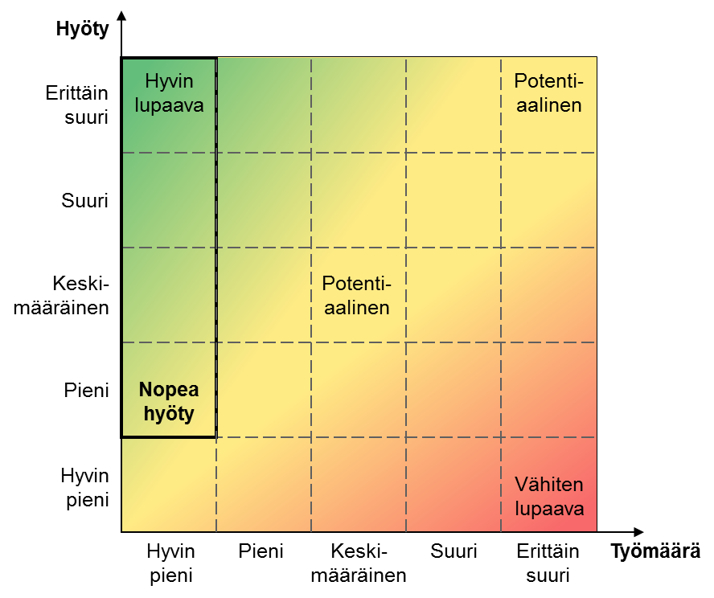
 | Nykytila | Tavoitetila 4 vuodessa
ORG. KULTTUURI JA OHJAUKSEN/JOHTAMISEN TIETOTARVE
TIEDON HYÖDYNTÄMISEN OSAAMINEN JA KYVYKKYYS
TIETO: SAATAVUUS JA HYÖDYNNETTÄVYYS
TEKNOLOGIAT: TYÖKALUT
 | Hyödyllisin pienin työ ensin
0.00 | 0.00
0.00 | 0.00
0.00 | 0.00
0.00 | 0.00
0.00 | 0.00
0.00 | 0.00
0.00 | 0.00
0.00 | 0.00
0.00 | 0.00
0.00 | 0.00
0.00 | 0.00
0.00 | 0.00
0.00 | 0.00
0.00 | 0.00
0.00 | 0.00
0.00 | 0.00
0.00 | 0.00
0.00 | 0.00
0.00 | 0.00
0.00 | 0.00
0.00 | 0.00
0.00 | 0.00
0.00 | 0.00
0.00 | 0.00
0.00 | 0.00
0.00 | 0.00
0.00 | 0.00
0.00 | 0.00
0.00 | 0.00
0.00 | 0.00
0.00 | 0.00
0.00 | 0.00
0.00 | 0.00
0.00 | 0.00
0.00 | 0.00
0.00 | 0.00
0.00 | 0.00
0.00 | 0.00
0.00 | 0.00
0.00 | 0.00
0.00 | 0.00
0.00 | 0.00

Kyvykkyys | ID | Ehdotus | Hyöty | Työmäärä | Hyödyllisin pienin työ ensin
ORG. KULTTUURI JA OHJAUKSEN/JOHTAMISEN TIETOTARVE | 1 | 0 | 0.00 | 0.00
ORG. KULTTUURI JA OHJAUKSEN/JOHTAMISEN TIETOTARVE | 2 | 0 | 0.00 | 0.00
ORG. KULTTUURI JA OHJAUKSEN/JOHTAMISEN TIETOTARVE | 3 | 0 | 0.00 | 0.00
ORG. KULTTUURI JA OHJAUKSEN/JOHTAMISEN TIETOTARVE | 4 | 0 | 0.00 | 0.00
ORG. KULTTUURI JA OHJAUKSEN/JOHTAMISEN TIETOTARVE | 5 | 0 | 0.00 | 0.00
ORG. KULTTUURI JA OHJAUKSEN/JOHTAMISEN TIETOTARVE | 6 | 0 | 0.00 | 0.00
TIEDON HYÖDYNTÄMISEN OSAAMINEN JA KYVYKKYYS | 13 | 0 | 0.00 | 0.00
TIEDON HYÖDYNTÄMISEN OSAAMINEN JA KYVYKKYYS | 14 | 0 | 0.00 | 0.00
TIEDON HYÖDYNTÄMISEN OSAAMINEN JA KYVYKKYYS | 15 | 0 | 0.00 | 0.00
TIEDON HYÖDYNTÄMISEN OSAAMINEN JA KYVYKKYYS | 16 | 0 | 0.00 | 0.00
TIEDON HYÖDYNTÄMISEN OSAAMINEN JA KYVYKKYYS | 17 | 0 | 0.00 | 0.00
TIEDON HYÖDYNTÄMISEN OSAAMINEN JA KYVYKKYYS | 18 | 0 | 0.00 | 0.00
TIETO: SAATAVUUS JA HYÖDYNNETTÄVYYS | 19 | 0 | 0.00 | 0.00
TIETO: SAATAVUUS JA HYÖDYNNETTÄVYYS | 20 | 0 | 0.00 | 0.00
TIETO: SAATAVUUS JA HYÖDYNNETTÄVYYS | 21 | 0 | 0.00 | 0.00
TIETO: SAATAVUUS JA HYÖDYNNETTÄVYYS | 22 | 0 | 0.00 | 0.00
TIETO: SAATAVUUS JA HYÖDYNNETTÄVYYS | 23 | 0 | 0.00 | 0.00
TIETO: SAATAVUUS JA HYÖDYNNETTÄVYYS | 24 | 0 | 0.00 | 0.00
TEKNOLOGIAT: TYÖKALUT | 25 | 0 | 0.00 | 0.00
TEKNOLOGIAT: TYÖKALUT | 26 | 0 | 0.00 | 0.00
TEKNOLOGIAT: TYÖKALUT | 27 | 0 | 0.00 | 0.00
TEKNOLOGIAT: TYÖKALUT | 28 | 0 | 0.00 | 0.00
TEKNOLOGIAT: TYÖKALUT | 29 | 0 | 0.00 | 0.00
TEKNOLOGIAT: TYÖKALUT | 30 | 0 | 0.00 | 0.00
EI KÄYTÖSSÄ | 31 | 0 | 0.00 | 0.00
EI KÄYTÖSSÄ | 32 | 0 | 0.00 | 0.00
EI KÄYTÖSSÄ | 33 | 0 | 0.00 | 0.00
EI KÄYTÖSSÄ | 34 | 0 | 0.00 | 0.00
EI KÄYTÖSSÄ | 35 | 0 | 0.00 | 0.00
EI KÄYTÖSSÄ | 36 | 0 | 0.00 | 0.00
EI KÄYTÖSSÄ | 37 | 0 | 0.00 | 0.00
EI KÄYTÖSSÄ | 38 | 0 | 0.00 | 0.00
EI KÄYTÖSSÄ | 39 | 0 | 0.00 | 0.00
EI KÄYTÖSSÄ | 40 | 0 | 0.00 | 0.00
EI KÄYTÖSSÄ | 41 | 0 | 0.00 | 0.00
EI KÄYTÖSSÄ | 42 | 0 | 0.00 | 0.00
EI KÄYTÖSSÄ | 43 | 0 | 0.00 | 0.00
EI KÄYTÖSSÄ | 44 | 0 | 0.00 | 0.00
EI KÄYTÖSSÄ | 45 | 0 | 0.00 | 0.00
EI KÄYTÖSSÄ | 46 | 0 | 0.00 | 0.00
EI KÄYTÖSSÄ | 47 | 0 | 0.00 | 0.00
EI KÄYTÖSSÄ | 48 | 0 | 0.00 | 0.00

